Kconfig
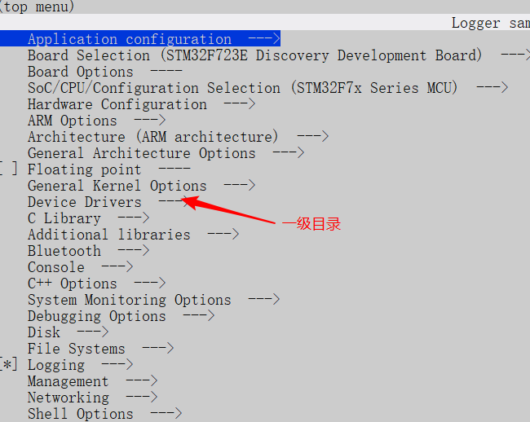

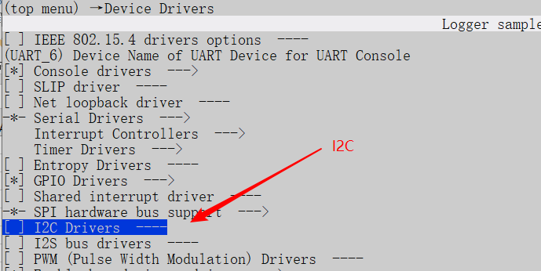

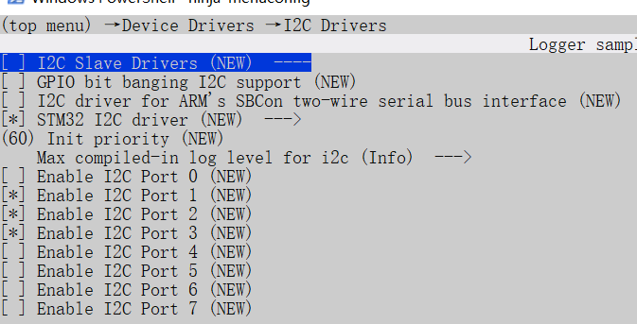

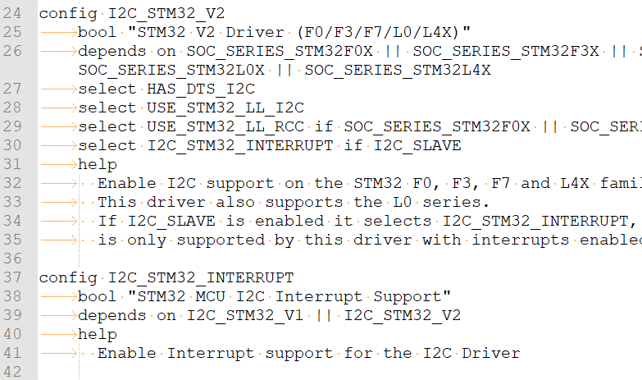

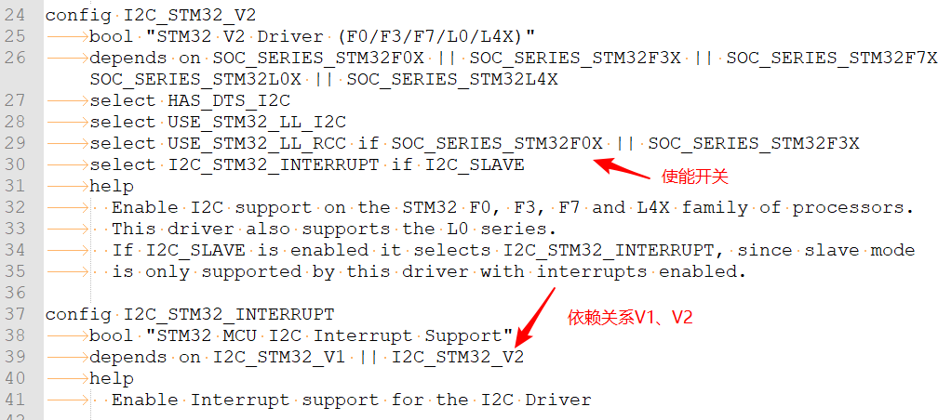

头文件
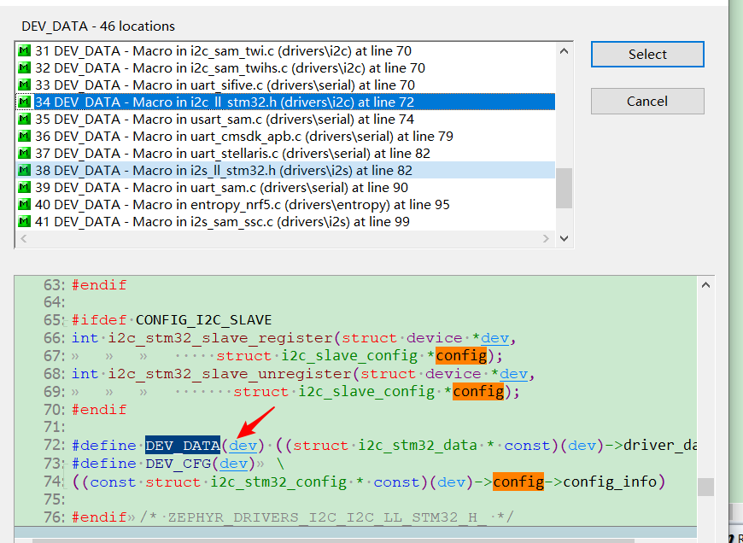

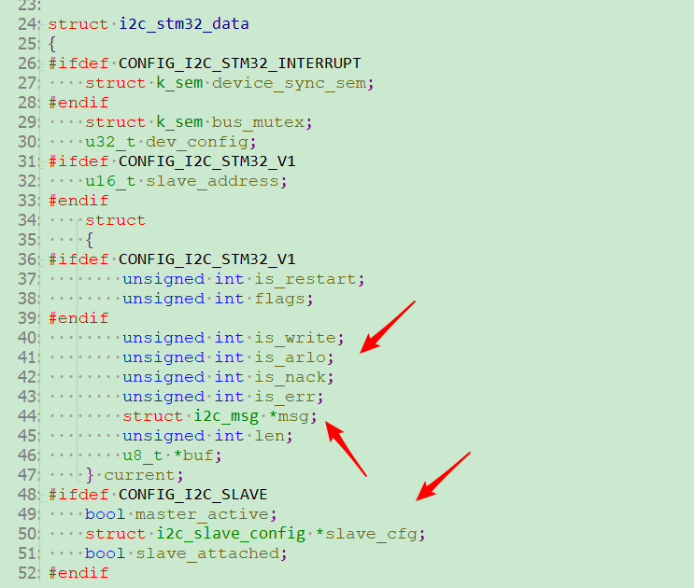

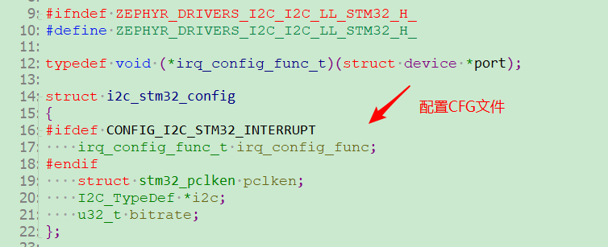

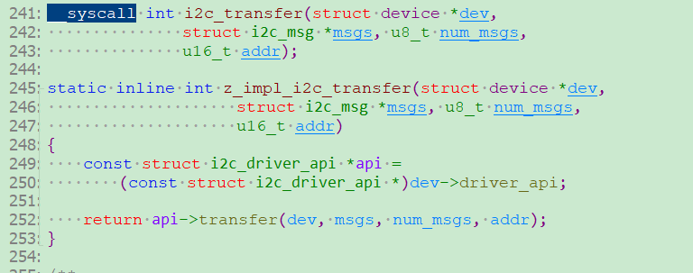

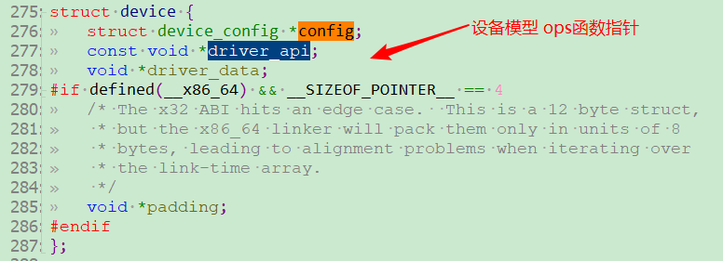

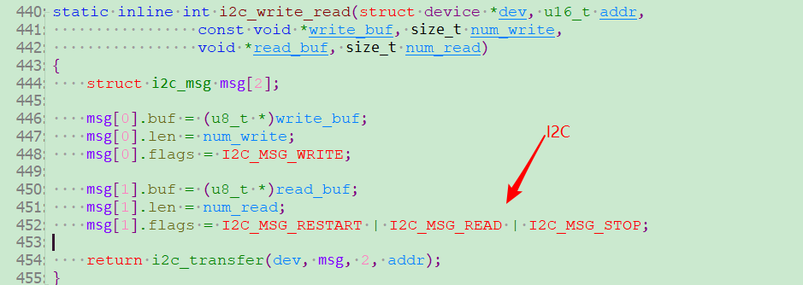

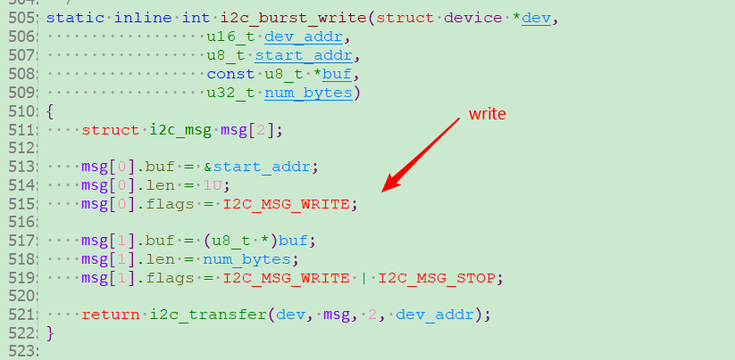

GCC编译选项
在开发一些库的时候，API的接口可能会过时，为了提醒开发者这个函数已经过时。可以在函数声明时加上attribute((deprecated))属性，如此，只要函数被使用，在编译是都会产生警告，警告信息中包含过时接口的名称及代码中的引用位置。 attribute可以设置函数属性（Function Attribute）、变量属性（Variable Attribute）和类型属性（Type Attribute）。 attribute语法格式为：attribute ((attribute)) 注意： 使用attribute的时候，只能函数的声明处使用attribute，

#if defined (__CC_ARM) /*!< ARM Compiler */ #pragma O0 #elif defined (__GNUC__) /*!< GNU Compiler */ #pragma GCC optimize ("O0") #endif /* __CC_ARM */

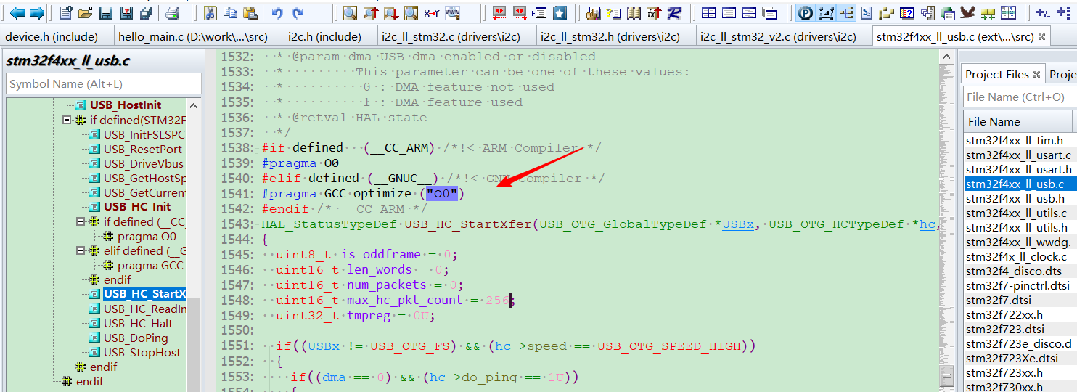

* #if defined(__TI_COMPILER_VERSION__) * #pragma DATA_ALIGN(scratchBuf, 32) * #elif defined(__IAR_SYSTEMS_ICC__) * #pragma data_alignment=32 * #elif defined(__GNUC__) * __attribute__ ((aligned (32))) * #endif
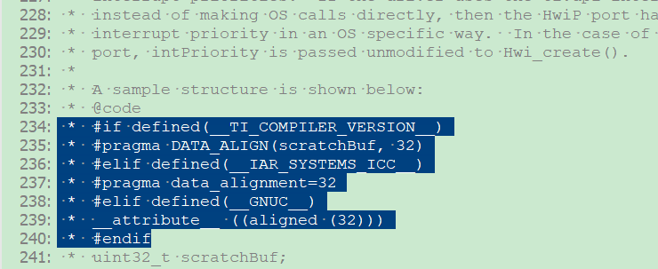

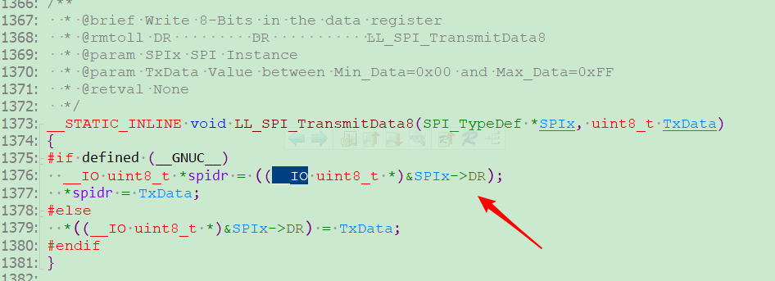

#if defined ( __GNUC__ ) && !defined (__CC_ARM) /* GNU Compiler */ #ifndef __weak #define __weak __attribute__((weak)) #endif /* __weak */ #ifndef __packed #define __packed __attribute__((__packed__)) #endif /* __packed */ #endif /* __GNUC__ */

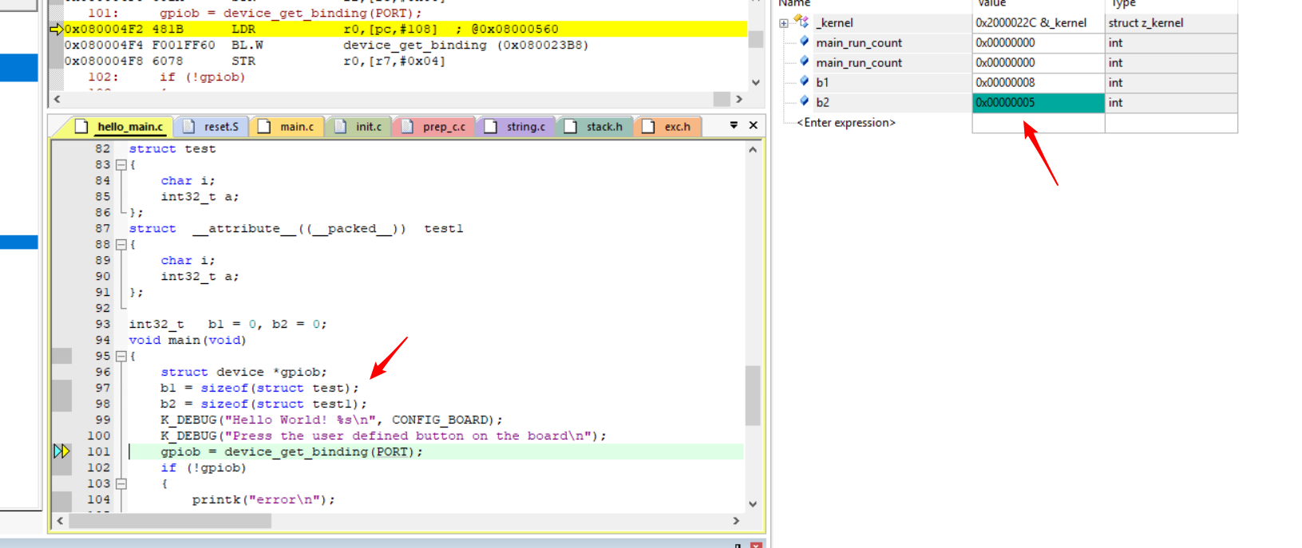

最新在看项目新架构代码上看到了有使用到weak，以前没有看到过，所以写一篇文章以作记录。 场景： A,B两个模块，A模块调用了不确定B模块是否提供了函数，但是又不得不调用，这个时候在A模块中再申明一个弱符号函数，即用weak，如果外部提供了调用外部的，如果没提供调用申明的。 弱符号： 若两个或两个以上全局符号（函数或变量名）名字一样，而其中之一声明为weak属性，则这些全局符号不会引发重定义错误。链接器会忽略弱符号，去使用普通的全局符号来解析所有对这些符号的引用，但当普通的全局符号不可用时，链接器会使用弱符号。当有函数或变量名可能被用户覆盖时，该函数或变量名可以声明为一个弱符号。 ———————————————— 版权声明：本文为CSDN博主「侵蚀昨天」的原创文章，遵循CC 4.0 by-sa版权协议，转载请附上原文出处链接及本声明。 原文链接：https://blog.csdn.net/q2519008/article/details/82774774

#if defined ( __CC_ARM ) uint32_t SystemCoreClock __attribute__((used)) = __SYSTEM_CLOCK; #elif defined ( __ICCARM__ ) __root uint32_t SystemCoreClock = __SYSTEM_CLOCK; #elif defined ( __GNUC__ ) uint32_t SystemCoreClock __attribute__((used)) = __SYSTEM_CLOCK; #endif

#ifdef _MSC_VER // 关闭编译CImg.h时产生的警告 #pragma warning( push ) #pragma warning( disable: 4267 4319 ) #endif #include "CImg.h" #ifdef _MSC_VER #pragma warning( pop ) #endif

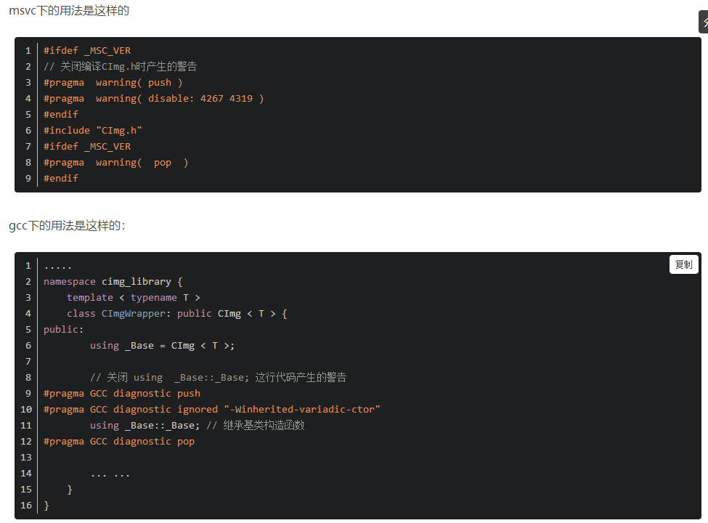

开发人员可以使用 #pragma 指令将警告作为错误处理；还可以启用或禁用警告，如下面的示例所示： 1.将一个warning作为一个错误 #pragma warning (error: 6260) 2.将一个warning禁用掉 #pragma warning (disable: 6011) 3.将一个被禁用的warning启用 #pragma warning (enable: 6011)

定义sections
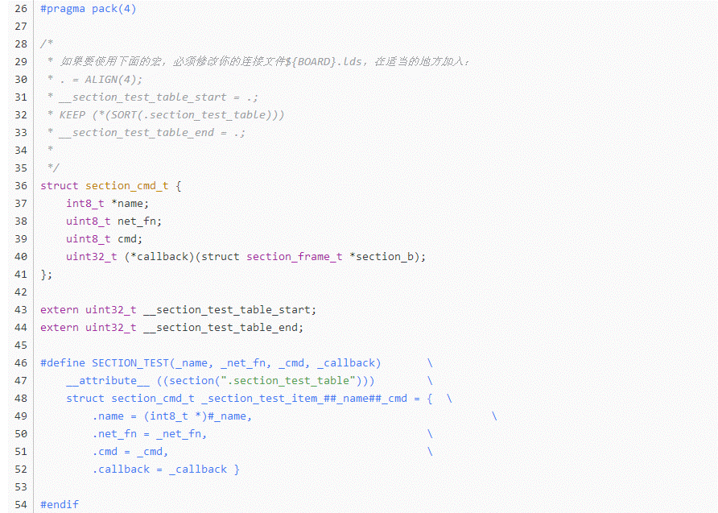
提到section，就得说RO RI ZI了，在ARM编译器编译之后，代码被划分为不同的段，RO Section(ReadOnly)中存放代码段和常量，RW Section(ReadWrite)中存放可读写静态变量和全局变量，ZI Section(ZeroInit)是存放在RW段中初始化为0的变量。默认情况下，编译器将其生成的目标代码存放在.data 和.bss 段中。section 属性允许指定变量（或函数存放到特定的段中。） 在内核中我们经常遇到"section"类似的字眼.把相关的CPU或设备信息存放在某个section里面.然后对这个section进行遍历,判断这个section里面是否有我们自己想要的信息。

__pack
